Sheet1
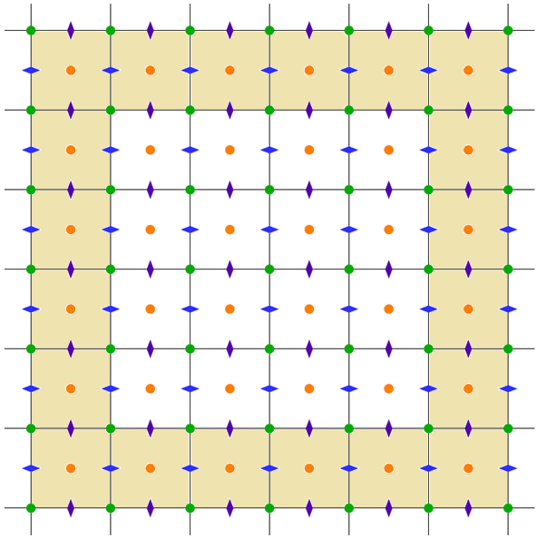

j=N_{y}+1

j=N_{y}

j=1

j=1
i=2
i=N_{x}
i=N_{x}+1
i=1

